오픈 시나리오_renewal
[B0. 사전Data 전환]

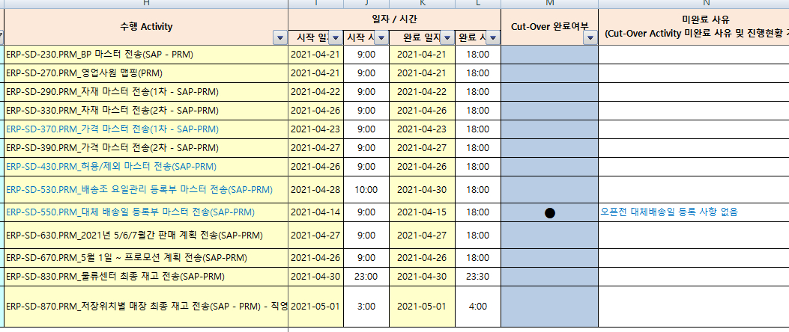
날짜 | 시작시간 | 종료시간 | 시스템 | 완료여부 | 작업계획 | 작업자
4/20 (화) | 9:00:00 | 완료시 | 멤버십 |  | 온라인개발팀 멤버십 API 테스트

4/21 (수) | 2:00:00 | 5:00:00 | PRM/멤버십 | 완료 | 운영 DB 설정 - DB 인스턴스 생성 (ASM, MEMS) - PRM 스키마 생성 - MEMS 데이터 import (4/8일 기준 Export 데이터) | 인포테크운영팀
 | 9:00:00 | 11:00:00 | 멤버십 |  | PRM / MEMS 운영 DB 접근제어(샤크라) 설정 | 인포테크운영팀
 | 13:00:00 | 18:00:00 | SAP |  | [SAP]PRM_BP 마스터 전송 (SAP->PRM) | ERP-TF / PRM TF
 | 13:00:00 | 18:00:00 | SAP |  | [SAP]PRM_영업사원 맵핑 (PRM) | ERP-TF / PRM TF
4/22 (목) |  |  |  |  | [SAP]PRM_자재마스터(1차 SAP->PRM) | ERP-TF / PRM TF
4/23 (금) | 9:00:00 | 18:00:00 | PRM/멤버십 |  | 운영서버 설정 (Tomcat) - Tomcat Instance 생성 - Tomcat 서버 설정 | 인포테크운영팀 김윤기
 | 9:00:00 | 18:00:00 | PRM/멤버십 |  | Apache 셋팅 / 도메인 설정 | 인포테크운영팀
 |  |  | PRM |  | PRM 포탈 데이터 마이그레이션 (항목확인 필요) - 사용자 / 권한 - 공지사항 - 포탈데이터 | 김윤기/탁창범
 |  |  | PRM |  | eHR 로그인 및 권한 관련 IF 체크 | 김윤기/탁창범
 |  |  | 멤버십
4/24 (토) |  |  | 멤버십 |  | 멤버십 4/8 이후 데이터 마이그레이션 | 탁창범
4/25 (일) |  |  | 멤버십 |  | 멤버십 4/8 이후 데이터 마이그레이션 검증 | 탁창범
4/26 (월) | 9:00:00 | 18:00:00 | SAP |  | [SAP] PRM_5월1일 ~ 프로모션 계획 전송 (SAP-PRM)
 | 9:00:00 | 완료시 | PRM/멤버십 |  | 프로모션 계획별 세부설정 - PRM / 멤버십 | 김윤기/탁창범 프로모션팀 고객마케팅팀
4/27 (화) | 9:00:00 | 18:00:00 | PRM/멤버십 |  | 사용자 매뉴얼 배포 (본사/매장) - 그룹웨어 / PRM 공지사항 | 김윤기
4/28 (수)
4/29 (목)
4/30 (금) | 22:00:00 |  | PRM |  | PRM 영수증 3개월 마이그레이션
 |  |  | PRM
5/1 (토) | 0:00:00 | 3:00:00 | 멤버십 |  | NUNC몰 멤버십 API 전환 | 권주원/탁창범 온라인개발팀
 | 0:00:00 | 3:00:00 | 멤버십 |  | 멤버십 마이그레이션 현행화 - 회원정보 - BM정보 - 쿠폰 - 회원-매장 매핑정보

